Al. příslušenství k vnějším par
 |  |  |  |  | Třebíčská 194
 |  |  |  |  | 594 01 Velké Meziříčí
 |  |  |  |  | Tel.: 566 520 008
 |  |  |  |  | Mobil.: 737 999 000
 |  |  |  |  | www.paramont.cz

 | Hliníkové příslušenství k vnějším parapetům
 |  |  |  |  | 2024
Odstíny: | Komaxit: bílá - RAL 9016, hnědá - RAL 8019, sv.hnědá RAL8003
 | Elox: bronz, tmavě hnědá, stříbrná - EV1

 |  |  | Vaše sleva : | 0

 | Základní ceník: |  |  | Vaše nákupní cena:

 | H – spojky (do roviny)
 |  | Kč/ks |  | Kč/ks
 | vyložení
 | (mm)
 | 50 – 130 | 438 |  | 438.00
 | 140 – 180 | 544 |  | 544.00
 | 195 – 240 | 598 |  | 598.00
 | 260 – 360 | 623 |  | 623.00
 | 380 – 400 | 882 |  | 882.00

 | R – spojky (pro vnitřní a venkovní rohy)
 |  | Kč/ks |  | Kč/ks
 | vyložení
 | (mm)
 | 50 – 130 | 952 |  | 952.00
 | 140 – 180 | 984 |  | 984.00
 | 195 – 360 | 1038 |  | 1,038.00
 | 380 – 400 | 1384 |  | 1,384.00

 | Možnost výroby atypických spojek – cena na dotaz
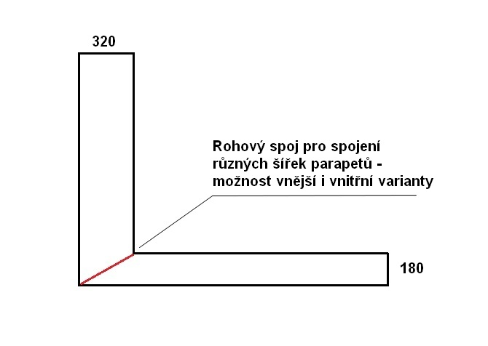
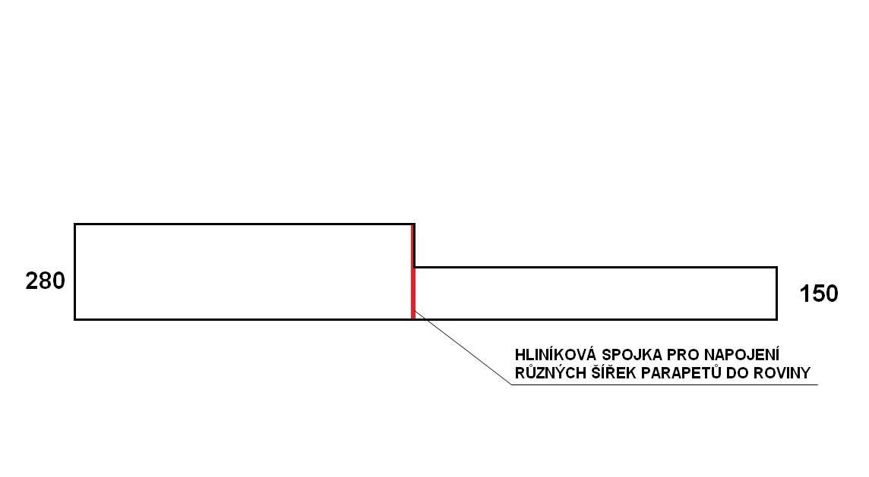

Obchodní zástupce:
Objednávky: |  | info@paramont.cz , 737 999 022
Poptávky a cenové nabídky: |  | poptavky@paramont.cz , 737 999 007
Fakturace: |  | fakturace@paramont.cz , 737 999 000

Všechny uvedené ceny jsou v Kč bez DPH, franco f. PARAMONT CZ.
Vydáním tohoto ceníku ztrácí předešlé na platnosti a to i bez oznámení ze strany f. PARAMONT CZ.

Opravné fixy
 |  |  |  |  |  | Třebíčská 194
 |  |  |  |  |  | 594 01 Velké Meziříčí
 |  |  |  |  |  | Tel.: 566 520 008
 |  |  |  |  |  | Mobil.: 737 999 000
 |  |  |  |  |  | www.paramont.cz

Opravné fixy na parapety, okna a dveře
 |  |  |  |  |  |  | 2024

 |  |  | TYP | DEKOR | KČ/KS

 |  |  | opravný fix na LAK | Bílá RAL 9016 | 229*
 |  |  |  | Hnědá RAL 8019 | 277*
 |  |  |  | Sv.hnědá RAL 8003 | 277*
 |  |  |  | Bílá RAL 9010 | 229*
 |  |  |  | Stříbrná RAL 9006 | 277*
 |  |  |  | Černá RAL 9005 | 229*
 |  |  |  | Antracit RAL 7016 | 229*

 |  |  | opravný fix na fóliované a PVC povrchy | Bílá / mramor RAL 9003 | 229*
 |  |  |  | Zlatý dub | 229*
 |  |  |  | Buk | 277*
 |  |  |  | Antracit RAL 7016 | 229*
 |  |  |  | Stříbrná RAL 9006 | 277*
 |  |  |  | Winchester | 229*
 |  |  |  | Třešeň RAL 8003 | 277*
 |  |  |  | Tmavý dub | 229*
 |  |  |  | Ořech | 229*
 |  |  |  | Alux DB | 229*

 |  | * Skladem
 |  | K dispozici přes 300 dalších dekorů – dostupnost a cena na dotaz
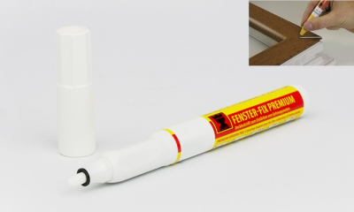
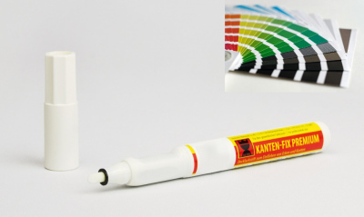

 | Obchodní zástupce:
 | Objednávky: |  |  | info@paramont.cz , 737 999 022
 | Poptávky a cenové nabídky: |  |  | poptavky@paramont.cz , 737 999 007
 | Fakturace: |  |  | fakturace@paramont.cz , 737 999 000

Všechny uvedené ceny jsou v Kč bez DPH, franco f. PARAMONT CZ.
Vydáním tohoto ceníku ztrácí předešlé na platnosti a to i bez oznámení ze strany f. PARAMONT CZ.

Renovační parapety
 |  |  |  | Třebíčská 194
 |  |  |  | 594 01 Velké Meziříčí
 |  |  |  | tel./fax : 566 520 008
 |  |  |  | tel.: 566 520 360
 |  |  |  | www.paramont.cz

 |  |  |  |  | 2024
Renovační plastové parapety

 | Dekory: bílá, mramor, zlatý dub, ořech, stříbrná, dub bílý, winchester

 | Šířka | Skupina 1 | Skupina 2 | Tloušťka: 8 mm
 |  | Kč/m | Kč/m | Výška nosu 63 mm
 | 400 | na vyžádání | na vyžádání

 | Krytka univerzální 520 mm |  | na vyžádání

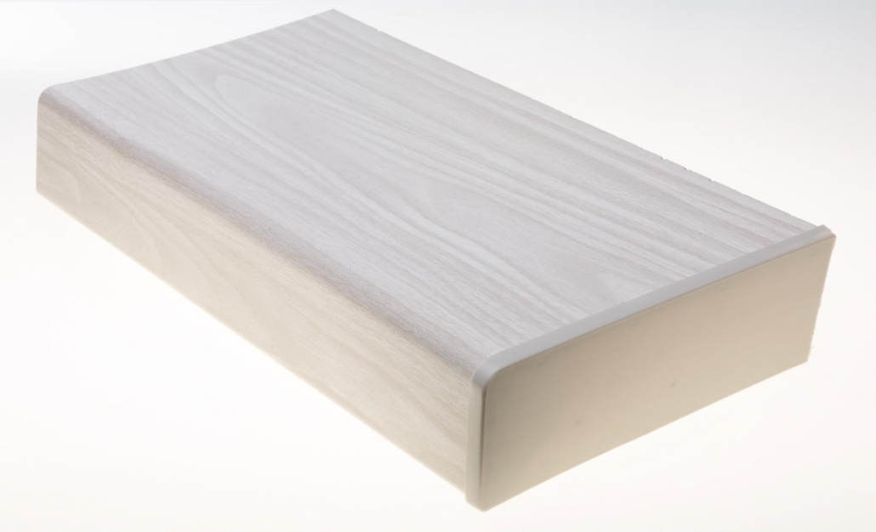

 | Cena formátovaného materiálu obsahuje kolmé formátování

 | příčných stran na požadovaný rozměr.

Obchodní zástupce:
Objednávky: |  | info@paramont.cz , 737 999 022
Poptávky a cenové nabídky: |  | poptavky@paramont.cz , 737 999 007
Fakturace: |  | fakturace@paramont.cz , 737 999 000

Všechny uvedené ceny jsou v Kč bez DPH, franco f. PARAMONT CZ.
Vydáním tohoto ceníku ztrácí předešlé na platnosti a to i bez oznámení ze strany f. PARAMONT CZ.

